ER図
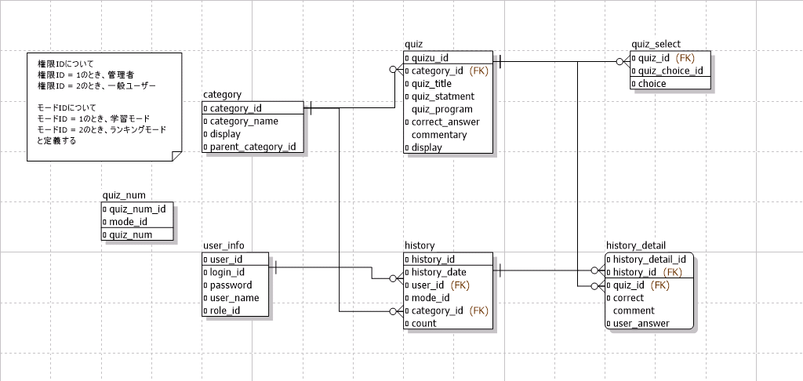
ER図 | 最終編集日 | 2021-06-18
 | 最終編集者 | 石原

ER図

